Sheet1
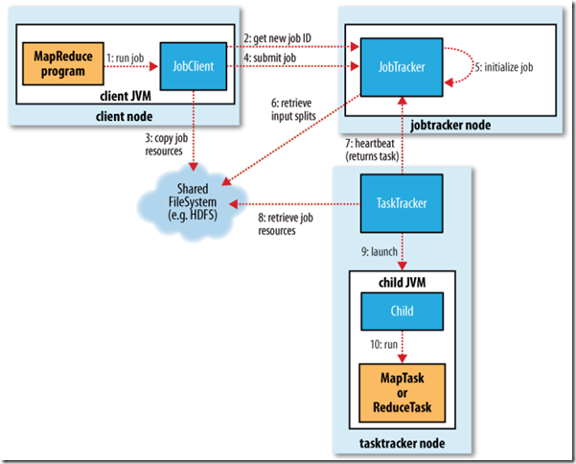
 | 步骤说明
任务提交 | 1.JobClient.runJob()创建一个JobClient实例
 | 2.向JobTracker申请一个job id，检测此job的output配置
 | 3.将Job运行所需要的资源拷贝到JobTracker的文件系统中，包括job的jar文件，xml配置文件，inputsplits等
 | 4.通过submitJob方法提交job，通知JobTracker此Job已经可以运行了；此后runJob每隔1s钟查询一下进度，并且将进度返回到命令行中，直至任务完成。
 | 5.JobTracker收到submitJob调用后，将此任务放到一个队列中，job调度器将从队列中获取任务并且进行初始化 初始化步骤： 5.1

